资本配置
10% |  |  | 10%
商品 |  |  | 周期股票 |  |  | 货币基金 | 利率债 |  | 信用债 |  | 大股票 |  | 小股票
易方达黄金000307 | 国泰大宗商品160216 | 易原油161129 | 嘉实周期070027 | 300 | 50 |  | 新华纯债 519152 | 广发景丰纯债 003223， | 广发纯债a270048 | 华安信用四季红040026 | 易方达沪深300etf 110020（景顺长城沪深300增强 000311） | 华夏上证50etf 001051(或富国中证红利 100032)
0.33333333333 | 0.33333333333 | 0.33333333333 | 0.33333333333 | 0.33333333333 | 0.33333333333

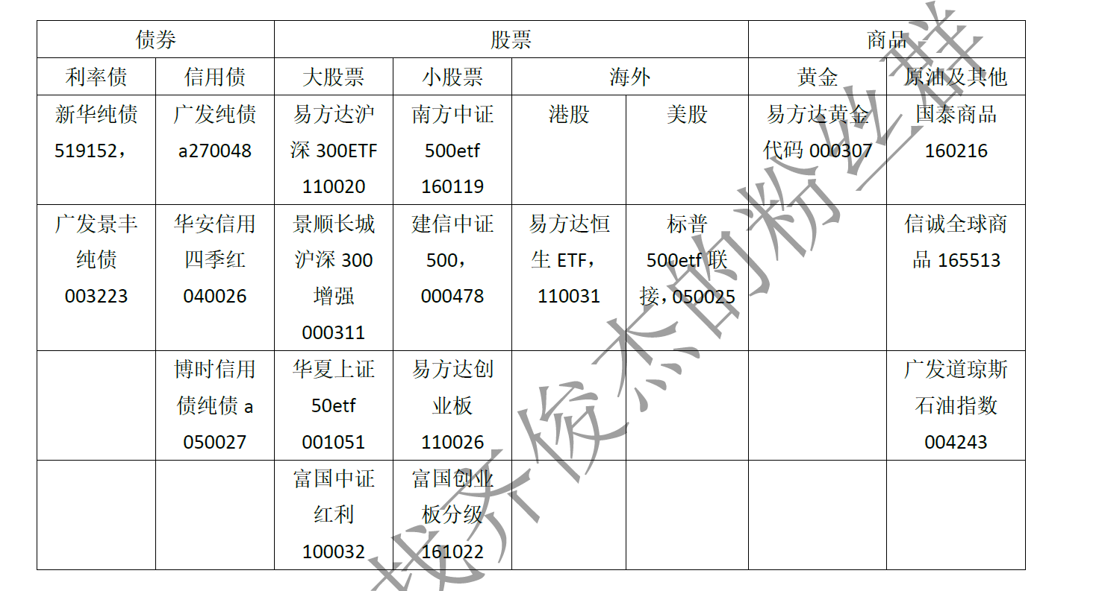
 |  |  |  |  |  |  |  |  |  | 景顺长城沪深300增强 000311 | 富国中证红利 100032 | 嘉实周期070027 | 建信中证500 000478 | 易方达创业板 110026
 |  |  |  |  |  |  |  | 股票 | 7 | 1 | 1 | 1 | 1 | 2
 |  |  |  |  |  |  |  | 债券 | 2
 |  |  |  |  |  |  |  | 商品 | 1 | 易方达黄金000307 | 国泰大宗商品160216 | 易原油161129

Sheet3
第一部分行业分析
 | 家用电器 | 消费类行业 | 简单
 | 食品饮料 | 消费类行业 | 简单
 | 纺织服装 | 消费类行业 | 简单
 | 医药生物 | 消费类行业 | 简单
 | 休闲服务 | 消费类行业 | 简单
 | 传媒 | 消费类行业 | 简单
 | 汽车 | 消费类行业 | 简单
 | 银行 | 金融类和公用事业类行业 | 简单
 | 非银金融 | 金融类和公用事业类行业 | 简单
 | 公用事业 | 金融类和公用事业类行业 | 简单
 | 采掘 | 周期性行业 | 较难
 | 化工 | 周期性行业 | 较难
 | 钢铁 | 周期性行业 | 较难
 | 有色 | 周期性行业 | 较难
 | 房地产 | 周期性行业 | 较难
 | 机器设备 | 周期性行业 | 较难
 | 建筑装饰 | 周期性行业 | 较难
 | 交通运输 | 周期性行业 | 较难
 | 电子 | 科技类行业 | 较难
 | 计算机 | 科技类行业 | 较难
 | 电气设备 | 科技类行业 | 较难
 | 通信 | 科技类行业 | 较难
 | 国防军工 | 不可预测及事件驱动行业 | 尽量回避
 | 商业贸易 | 不可预测及事件驱动行业 | 尽量回避
 | 轻工制造 | 不可预测及事件驱动行业 | 尽量回避
 | 农林牧渔 | 不可预测及事件驱动行业 | 尽量回避

 | 简单分析
 | 1.业务是2C还是2B
 | 2.未来是成长的还是萎缩的
 | 3.红海还是蓝海（价格战频繁爆发就是红海）
 | 4.新入局者门槛高不高？行业格局是否稳定

第二部分公司估值
 | 1.所在行业业务简介
 |  | A.这家公司是做什么的?主营业务是否清晰
 |  | B.这家公司的产品是什么？你用过还是见过？是否有强有力的市场竞争力
 | 2.公司分类
 |  | a.缓慢增长，重点看姑息分红率
 |  | b.稳定增长，重点看成长爆发力，抓业绩爆发期
 |  | c.稳定增长，利润增长率和市盈率的关系，也就是PEG
 |  | d.周期类的，抓行业周期拐点
 |  | e.困难反转型的，找业绩拐点，通常这个很难。普通投资者只能逆向投资，找那些被错杀的公司
 |  | f.隐藏资产型的，这个专业机构都未必能找到，大家还是别费力气了。不但需要精度报表，还要实地调研
 | 3.经营分析 |  |  | 2011 | 2012 | 2013 | 2014 | 2015 | 2016 | 2017
 |  | 股价 | 9.08
 |  | 净利润 | 2.31亿
 |  | 非经常性损益
 |  | 每股收益 | 0.76
 |  | 总资产 | 51.35亿
 |  | 负债(单位亿) | 18.4
 |  | 净资产(单位亿)
 |  | 股本(单位亿) | 3.42
 |  | 现金及现金等价物(单位亿) | 10.67
 |  | 有价证券 | 无
 |  | 真实股价(股价-每股现金资产)-企业负债大的时候慎用 | 5.9601169591
 |  | 真实市盈率 | 7.8422591567
 |  | 动态市盈率(当年利润) | 19.8
 |  | 静态市盈率(7年平均利润) | 27.160696213 | 8957 | 9452 | 8409 | 7082 | 8833 | 14200 | 23100
 |  | 最高市盈率
 |  | 最低市盈率(九斗数据)
 |  | 市净率
 |  | 净资产收益率(15%以上) | 7.05
 |  | 净利率(5%以上) | 5.74
 |  | 毛利率(40%以上) | 14.52
 |  | 未来1年业绩
 |  | 未来2年业绩
 |  | 业绩增长率
 |  | PEG<=1 | 1.29
 |  | 未来2年市盈率(15倍以内)
 |  | 高管增持和股份回购
 |  | 商誉 | 19.94亿
 |  | 自由现金流
 |  | 年度经营现金流
 |  | 股息率

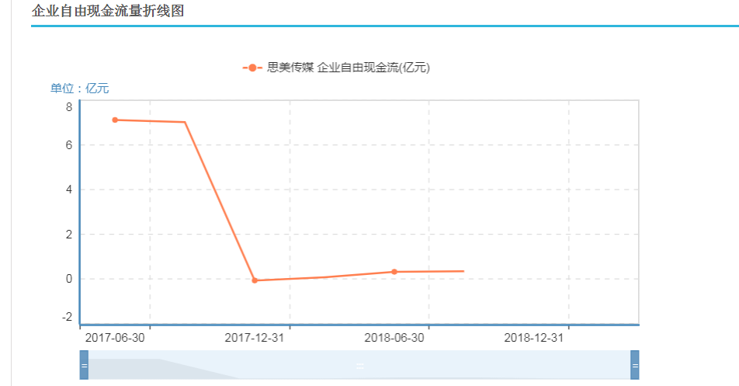

价格分析
 | 1. ttm估值 | 每股收益 | 最低市盈率 | 建仓区域 | 行业市盈率
 | 11.47644 | 0.71 | 13.47 | 1.2 | 29.45

